質問票
（ ）さんの体調に関する質問票

当薬局では、薬局での待ち時間やご自宅での時間を利用して患者さんの体調をあらかじめ聴取させていただくことでお薬の効果や副作用を評価し、その情報を必要に応じて病院薬剤師や主治医の先生にお伝えさせていただいています。前回の受診日以降の服用状況や体調で当てはまるものにチェックあるいは自由記載をお願いします。

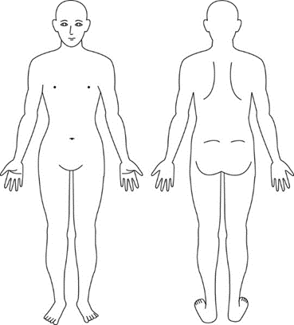
１. 定期的に服用する痛み止め（ ） |  |  | ３. 痛みのある部位をマル(〇)やバツ(×)で
 | の飲み忘れはありましたか。 |  |  | 印をつけてください。(複数の場合はすべて)
いいえ はい（理由： ）
２. 持続的な痛みはありましたか。
いいえ はい（痛みの最大値： ）
これ以上
考えられない程
ひどい痛み
（痛みの最小値： ）
痛みが
全くない

0 1 2 3 4 5 6 7 8 9 10

４. 急に痛みが悪化することはありましたか。
いいえ はい（痛みの最大値： ）
５. 急に痛みが悪化したきっかけはありましたか。
いいえ はい |  | （ 動いた時； ／ 特定の姿勢 ）
 |  | （特定の時間帯； 起床時 昼間 夜間 その他 ）
６. 痛み止めの頓服薬（ ）は飲みましたか。
いいえ はい（1日 回／分かる範囲で日時； ）
７. 痛み止めの頓服薬（ ）の効果はありましたか。
いいえ はい（痛みの数値の変化： → ）
８. 吐き気はありましたか。
いいえ はい |  | （ 持続的 動いた時 食後 その他； ）
９. 便秘になりましたか。
いいえ はい（排便頻度； ／便の性状； ）

８. 眠気はありましたか。
いいえ はい |  | （ 持続的 痛み止めの頓服薬を飲んだ時 その他； ）
９. その他、来局時に相談されたいことはありますか。
いいえ はい |  | （ 食欲不振、栄養補助食品などについて 薬剤師訪問サービスについて）
 |  | （ 金銭面、ジェネリック医薬品、介護保険などについて）
 |  | （ その他：自由記載 ）

〇〇薬局 TEL 048-0000-0000 FAX 048-0000-0000

